상품제안서
와글 리얼 스텐 네일케어 세트 4종 샤오미 스타일 | 상품코드: F23241

 |  |  |  |  |  |  | 02-412-0044 | www.easy1.co.kr
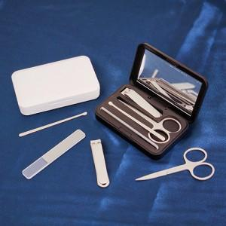

【상세/제작정보】

【인쇄/포장옵션】 | 풀칼라 / 포장지포장

【공급단가】 | 수량 | 100~ | 300~ | 500~ | 1,000~ | 3,000~
*VAT별도 | 단가 | 5,600원 | 5,400원 | 5,200원 | 5,000원 | 4,800원

【상품 URL】 | https://dev.easy1.co.kr:443/src/goods_detail.php?gdno=23241

